Indoor
 | 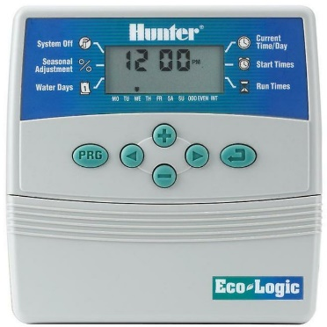 | 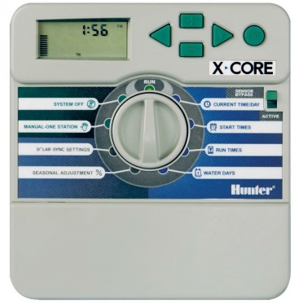 | 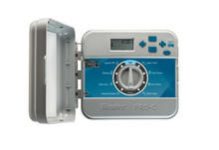 | 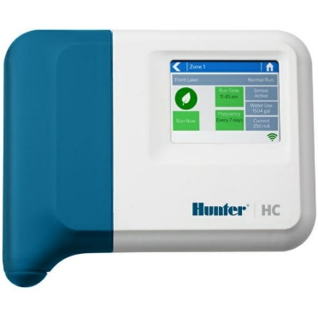 | 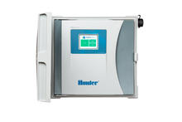
 | ECO LOGIC | X-Core | PRO-C | HC Hydrawise | HCC Hydrawise (Kunststoffgehäuse)
Anwendung: | privat | privat | privat/gewerblich | privat | privat/gewerblich/öffentlich
Einsatzbereich: | Indoor | Indoor | Indoor | Indoor | Indoor/Outdoor
Anzahl Stationen: | 4 oder 6 | 2, 4, 6 oder 8 | Basismodell 4 | 6 oder 12 | Basismodell 8
Stationen erweiterbar: | - | - | bis 16 (3, 9) | bis 36 | bis 38 (4, 8, 22)
unabhängige Programme: | 2 | 3 | 3 | 6 | 6
Startzeiten je Programm: | 4 | 4 | 4 | 6 | 6
Max. Laufzeit der Stationen: | 4 h | 4 h | 6 h | 24 h | 24 h
Programme gleichzeitig betreiben: | 1 | 1 | 1 | 1 | 2
Sensoreingang: | 1 | 1 | 1 | 2 | 2
Pumpenstartrelais Ausgang (P/MV-Ausgang 24 VAC): | 1 | 1 | 1 | 1 | 1
Stationsausgang: | 24 VAC | 24 VAC | 24 VAC | 24 VAC | 24 VAC
WLAN-fähig mit Hydrawise Software: | - | - | - | OK | OK
Smartphonefähig mit Hydrawise App: | - | - | - | OK | OK
Touchscreen Diagonale | - | - | - | 7cm | 8cm
Milliamp-Sensor: (fehlerhafte Verkabelerkennung und Warnung) | - | - | - | Modell 12 Stationen | OK
Quick Check: (einfache Diagnostik per Tastendruck von fehlerhaften Verkabelungen) | OK | OK | OK | - | -
HC Durchflussmesser kompatibel: (für Durchflussmessung und Warnung) | - | - | - | OK | OK
Kompatibel für Fernbedienung ROAM / ROAM XL: | - | OK | OK | - | OK
Abmessungen (BxHxT): | 12,6 x 12,6 x 3,2 cm | 14,6 x 16,5 x 5 cm | 25,4 x 22,9 x 11,4 cm | 17,8 x 15,2 x 3,3 cm | 35 x 30,5 x 12,7 cm

Outdoor
 | 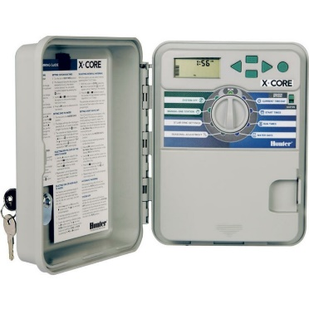 | 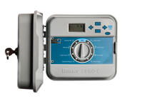 | 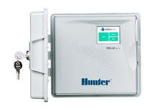 |  | 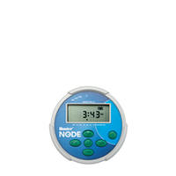
 | X-Core | PRO-C | Pro-HC Hydrawise | HCC Hydrawise (Kunststoffgehäuse) | Node
Anwendung: | privat | privat/gewerblich | privat/gewerblich | privat/gewerblich/öffentlich | privat/gewerblich
Einsatzbereich: | Outdoor | Outdoor | Outdoor | Indoor/Outdoor | Outdoor
Anzahl Stationen: | 2, 4, 6 oder 8 | Basismodell 4 | 6, 12 oder 24 | Basismodell 8 | 1 (mit Spule), 2 (ohne Spule!)
Stationen erweiterbar: | - | bis 16 (3, 9) | - | bis 38 (4, 8, 22) | beliebig
unabhängige Programme: | 3 | 3 | 6 | 6 | 3
Startzeiten je Programm: | 4 | 4 | 6 | 6 | 4
Max. Laufzeit der Stationen: | 4 h | 6 h | 24 h | 24 h | 6 h
Programme gleichzeitig betreiben: | 1 | 1 | 1 | 2 | 1
Sensoreingang: | 1 | 1 | 2 | 2 | 1*
Pumpenstartrelais Ausgang (P/MV-Ausgang 24 VAC): | 1 | 1 | 1 | 1 | -
Stationsausgang: | 24 VAC | 24 VAC | 24 VAC | 24 VAC | 9 VDC
WLAN-fähig mit Hydrawise Software: | - | - | OK | OK | -
Smartphonefähig mit Hydrawise App: | - | - | OK | OK | -
Touchscreen Diagonale | - | - | 7cm | 8cm | -
Milliamp-Sensor: (fehlerhafte Verkabelerkennung und Warnung) | - | - | OK | OK | -
Quick Check: (einfache Diagnostik per Tastendruck von fehlerhaften Verkabelungen) | OK | OK | - | - | -
HC Durchflussmesser kompatibel: (für Durchflussmessung und Warnung) | - | - | OK | OK | -
Kompatibel für Fernbedienung ROAM / ROAM XL: | OK | OK | - | OK | -
Abmessungen (BxHxT): | 17,5 x 22 x 9,5 cm | 25,4 x 22,9 x 11,4 cm | 24 x 21 x 8,8 cm | 35 x 30,5 x 12,7 cm | 8,9 x 8,9 x 6,4 cm

 |  |  |  |  | * HINWEIS: NODE ist nicht kompatibel mit dem Hunter Wireless Rain-Clik®, oder anderen Wettergeräten, die eine 24 VAC Stromversorgung erfordern.

